memory
Memory
struct page
-flags 脏的，锁的等状态
-_count 引用计数，为0了就可以再分配了
...
-*vertual 虚拟地址
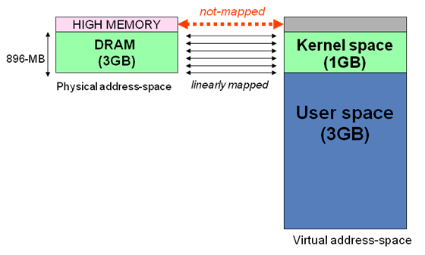
内核区1024M地址映射
-ZONE-DMA 内存开始的16M连续直接映射
-ZONE-NORMAL 连续直接映射16-896M
-ZONE-HIGHMEM 高端内存映射896-1024M（非连续映射1G以上的物理内存区）
page
struct page
-flags 脏的，锁的等状态
-_count 引用计数，为0了就可以再分配了
...
-*vertual 虚拟地址
struct page
-flags 脏的，锁的等状态
-_count 引用计数，为0了就可以再分配了
...
-*vertual 虚拟地址
page
struct page
-flags 脏的，锁的等状态
-_count 引用计数，为0了就可以再分配了
...
-*vertual 虚拟地址
struct page
-flags 脏的，锁的等状态
-_count 引用计数，为0了就可以再分配了
...
-*vertual 虚拟地址

struct zone
struct zone
struct zone

 |  |  | 系统中只存在3个区
page

获得页
 | 分配页
 | struct page* alloc_pages(gfp_t gfp_mask, int order) 分配2的order次幂个页，返回第一个页的结构体。Mask标志记录区域与行为（可否睡眠，可否IO等）。
 |  | 其实内部就是找到对应满足条件的page数组区间，返回头指针
 | 转换到逻辑地址
 | void* page_address(struct page *page) 将分配好的页映射到地址空间，返回逻辑地址
 |  | 内部应该就是建立对应页表项，这样用户就可以通过访问线性地址，直接对物理内存进行操作了（顶级页表目录寄存器CR3）

 | 释放页
 | free_pages

kmalloc(size,gfp_mask)
 | 获得的内存物理上连续
 | 多数情况mask传入 KERNEL或ATOMIC

 | kfree(buf)
vmalloc（size）
 | 虚拟地址连续，物理地址不一定连续，这个是通过分配不连续物理页，然后修改页表，使虚拟内存连续。
 | 用户空间的malloc就是这种分配方式
 | 一般不用这个，因为性能不如kmalloc，典型的应用是获得大块内存才会用到
 | 此函数可能睡眠，只能进程上下文使用

 | vfree(buf)

